私募基金管理人公示表
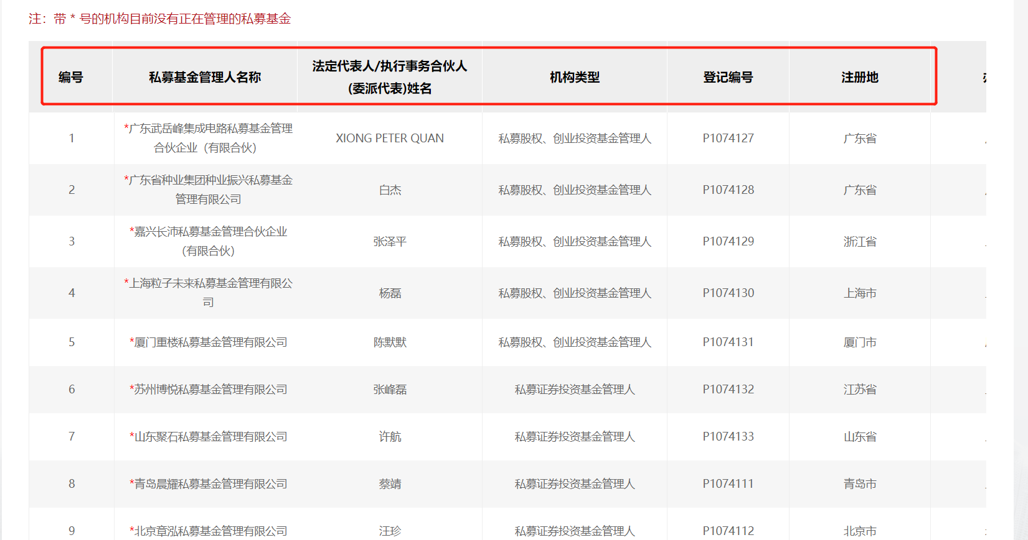
AMAC_POF_ORG |  | 类型 |  | 画面表示项目
私募基金管理人公示表 | ID | VARCHAR(32) | 管理人ID
 | MANA_NM | VARCHAR(150) | 私募基金管理人名称 | 1
 | ART_PER_NM | VARCHAR(50) | 法定代表人/执行事务合伙人(委派代表)姓名 | 1
 | REG_NO | VARCHAR(20) | 登记编号 | 1
 | EST_DATE | DATE | 成立时间 | 1
 | HAS_PROD | VARCHAR(10) | 是否有产品 0:否 1:是
 | DE_URL | VARCHAR(50) | 详情页URL
 | REG_DATE | DATE | 登记时间 | 1
 | REG_ADR | VARCHAR(500) | 注册详细地址
 | REG_PRO | VARCHAR(50) | 注册省
 | REG_CTY | VARCHAR(150) | 注册市
 | REG_ADR_AGG | VARCHAR(50) | 注册地（省） | 1
 | OFF_ADR_AGG | VARCHAR(50) | 办公地点（省） | 1
 | FUND_NUM | DECIMAL | 在管基金数量 | 1
 | PIC | DECIMAL | 实收资本
 | SC | DECIMAL | 认缴资本
 | HAS_SPE_TIP | VARCHAR(10) | 是否有提示 0:否 1:是 | 1
 | HAS_CRE_TIP | VARCHAR(10) | 是否有诚信 0:否 1:是 | 1
 | REG_LO_LA | VARCHAR(100) | 注册地坐标（经纬度）
 | OFF_LO_LA | VARCHAR(100) | 办公地坐标（经纬度）
 | OFF_ADR_DE | VARCHAR(500) | 办公详细地址
 | OFF_PRO | VARCHAR(50) | 办公地所在省份
 | OFF_CTY | VARCHAR(150) | 办公地所在城市
 | PRI_IV_TYPE | VARCHAR(100) | 机构类型 | 1
 | MEB_TYPE | VARCHAR(50) | 会员类型 | 1
 | ORG_FORM | VARCHAR(100) | 组织类型

已注销私募基金管理人表
AMAC_CANCEL_MANA_INFO |  |  |  | CREATE TABLE AMAC_CANCEL_MANA_INFO( | 已注销私募基金管理人公示
已注销私募基金管理人 | ID | VARCHAR(32) | 管理人ID | ID VARCHAR(32) COMMENT '管理人ID',
 | ORG_NM | VARCHAR(150) | 管理人名称 | ORG_NM VARCHAR(150) COMMENT '管理人名称',
 | UNI_SOCIAL_CD | VARCHAR(50) | 统一社会信用代码 | UNI_SOCIAL_CD VARCHAR(50) COMMENT '统一社会信用代码',
 | EST_DATE | DATE | 成立时间 | EST_DATE DATE COMMENT '成立时间',
 | REG_DATE | DATE | 登记时间 | REG_DATE DATE COMMENT '登记时间',
 | CNL_DATE | DATE | 注销时间 | CNL_DATE DATE COMMENT '注销时间',
 | CNL_TYPE_CODE | VARCHAR(50) | 注销类型 | CNL_TYPE_CODE VARCHAR(50) COMMENT '注销类型',
 |  |  |  | PRIMARY KEY(ID)
 |  |  |  | );
 |  |  |  | ALTER TABLE AMAC_CANCEL_MANA_INFO COMMENT='已注销私募基金管理人';

AMAC_CANCEL_DETAIL_INFO |  |  |  | CREATE TABLE AMAC_CANCEL_DETAIL_INFO( | 已注销私募基金管理人公示信息详情
已注销私募基金管理人公详情信息 | ID | VARCHAR(32) | 机构ID | ID VARCHAR(32) COMMENT '机构ID',
 | CNL_DATE | DATE | 注销时间 | CNL_DATE DATE COMMENT '注销时间',
 | CNL_TYPE | VARCHAR(50) | 注销类型 | CNL_TYPE VARCHAR(50) COMMENT '注销类型',
 | CNL_REASON | VARCHAR(500) | 注销原因 | CNL_REASON VARCHAR(500) COMMENT '注销原因',
 |  |  |  | PRIMARY KEY(ID)
 |  |  |  | );
 |  |  |  | ALTER TABLE AMAC_CANCEL_DETAIL_INFO COMMENT='已注销私募基金管理人公详情信息';
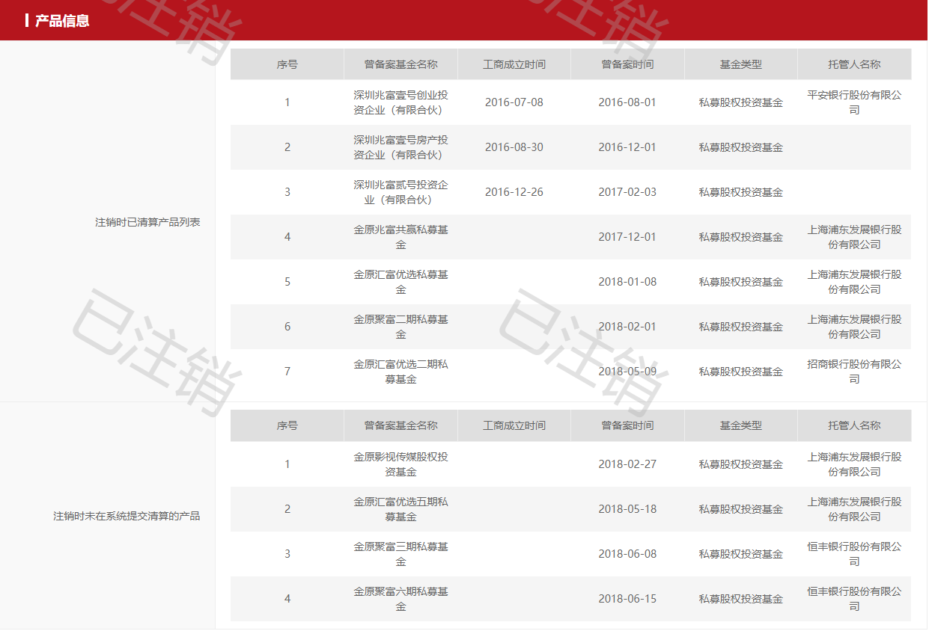
AMAC_CANCEL_PROD_INFO |  |  |  | CREATE TABLE AMAC_CANCEL_PROD_INFO(
已注销私募基金产品信息 | ID | VARCHAR(32) | 机构ID | ID VARCHAR(32) COMMENT '机构ID',
 | FILED_FUND_NM | VARCHAR(500) | 曾备案基金名称 | FILED_FUND_NM VARCHAR(500) COMMENT '曾备案基金名称',
 | REG_DATE | DATE | 工商成立时间 | REG_DATE DATE COMMENT '工商成立时间',
 | FILED_DATE | DATE | 曾备案时间 | FILED_DATE DATE COMMENT '曾备案时间',
 | FUND_TYPE | VARCHAR(100) | 基金类型 | FUND_TYPE VARCHAR(100) COMMENT '基金类型',
 | CUST_NM | VARCHAR(150) | 托管人名称 | CUST_NM VARCHAR(150) COMMENT '托管人名称',
 | TYPE | CHAR(1) | 0:注销时已清算产品列表 1:注销时未在系统提交清算的产品 | TYPE CHAR(1) COMMENT '0:注销时已清算产品列表 1:注销时未在系统提交清算的产品',
 |  |  |  | PRIMARY KEY(ID)
 |  |  |  | );
 |  |  |  | ALTER TABLE AMAC_CANCEL_PROD_INFO COMMENT='已注销私募基金产品信息';

其余信息参考《基金管理人详情表》

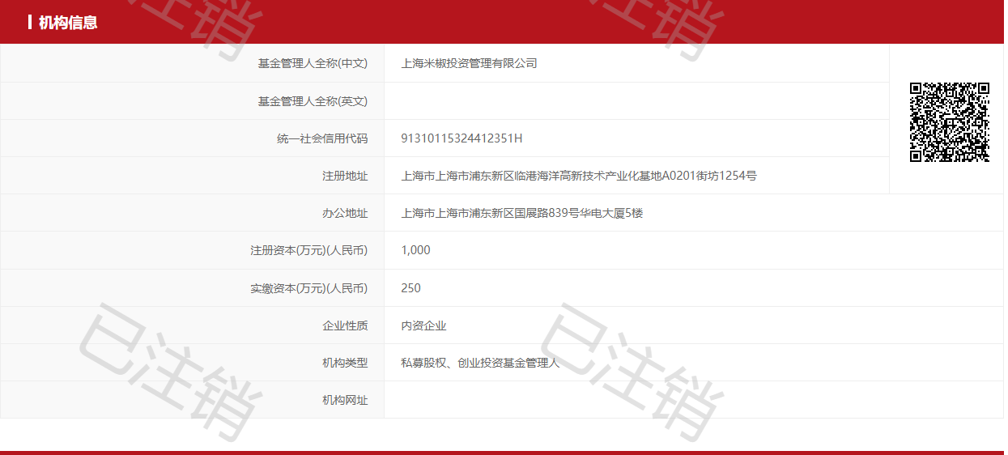
AMAC_FUND_ORG_INFO
机构详细信息表

AMAC_FUND_MANA_INFO
高管信息表

AMAC_RELA_INFO
关联方信息（仅包含关联私募基金管理人）

私募基金服务机构表
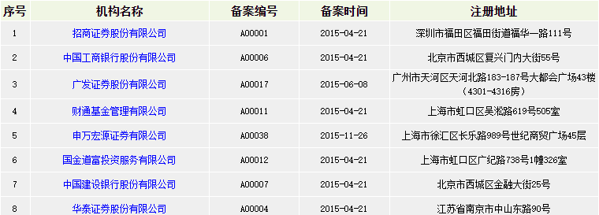
AMAC_PFSA_INFO |  |  |  | CREATE TABLE AMAC_PFSA_INFO( | 私募基金服务机构公示
私募基金服务机构信息表 | ID | VARCHAR(32) | 机构ID | ID VARCHAR(32) COMMENT '机构ID',
 | ORG_NM | VARCHAR(150) | 机构名称 | ORG_NM VARCHAR(150) COMMENT '机构名称',
 | FIL_NO | VARCHAR(10) | 备案编号 | FIL_NO VARCHAR(10) COMMENT '备案编号',
 | FIL_DATE | DATE | 备案时间 | FIL_DATE DATE COMMENT '备案时间',
 | REG_ADR_DE | VARCHAR(500) | 注册地址 | REG_ADR_DE VARCHAR(500) COMMENT '注册地址',
 |  |  |  | PRIMARY KEY(ID)
 |  |  |  | );
 |  |  |  | ALTER TABLE AMAC_PFSA_INFO COMMENT='私募基金服务机构信息表';

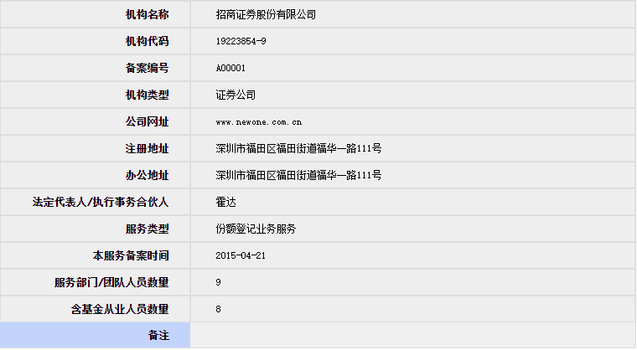
AMAC_PFSA_DETAIL |  |  |  | CREATE TABLE AMAC_PFSA_DETAIL(
私募基金服务机构详情表 | ID | VARCHAR(32) | 机构ID | ID VARCHAR(32) COMMENT '机构ID', | 私募基金服务机构公示详情
 | ORG_NM | VARCHAR(150) | 机构名称 | ORG_NM VARCHAR(150) COMMENT '机构名称',
 | ORG_CD | VARCHAR(50) | 机构代码 | ORG_CD VARCHAR(50) COMMENT '机构代码',
 | FIL_NO | VARCHAR(10) | 备案编号 | FIL_NO VARCHAR(10) COMMENT '备案编号',
 | ORG_TYPE | VARCHAR(150) | 机构类型 | ORG_TYPE VARCHAR(150) COMMENT '机构类型',
 | ORG_URL | VARCHAR(50) | 公司网址 | ORG_URL VARCHAR(50) COMMENT '公司网址',
 | REG_ADR_DE | VARCHAR(500) | 注册地址 | REG_ADR_DE VARCHAR(500) COMMENT '注册地址',
 | OFF_ADR_DE | VARCHAR(500) | 办公地址 | OFF_ADR_DE VARCHAR(500) COMMENT '办公地址',
 | CORP | VARCHAR(50) | 法定代表人/执行事务合伙人 | CORP VARCHAR(50) COMMENT '法定代表人/执行事务合伙人',
 | SERVE_TYPE | VARCHAR(100) | 服务类型 | SERVE_TYPE VARCHAR(100) COMMENT '服务类型 ',
 | SERV_FIL_DATE | DATE | 本服务备案时间 | SERV_FIL_DATE DATE COMMENT '本服务备案时间',
 | TEAM_NUM | INTEGER | 服务部门/团队人员数量 | TEAM_NUM INTEGER COMMENT '服务部门/团队人员数量',
 | HAS_FUND_NUM | INTEGER | 含基金从业人员数量 | HAS_FUND_NUM INTEGER COMMENT '含基金从业人员数量',
 | REMARKS | VARCHAR(2000) | 备注 | REMARKS VARCHAR(2000) COMMENT '备注',
 |  |  |  | PRIMARY KEY(ID)
 |  |  |  | );
 |  |  |  | ALTER TABLE AMAC_PFSA_DETAIL COMMENT='私募基金服务机构详情表';

异常经营机构信息表
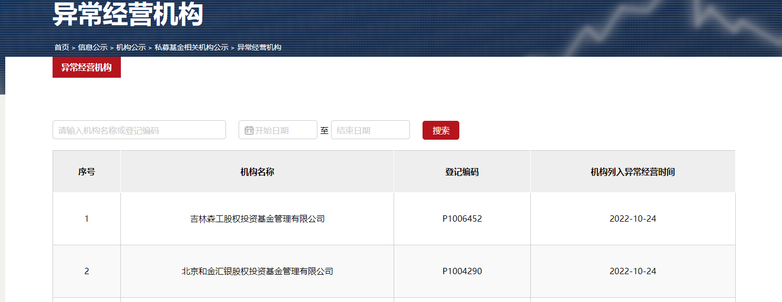
AMAC_POF_ABNORMAL
异常经营机构信息表 | ID | VARCHAR(32) | 机构ID
 | ORG_NM | VARCHAR(150) | 机构名称
 | REG_NO | VARCHAR(20) | 登记编号
 | ABNORMAL_DATE | DATE | 机构列入异常经营时间

失联机构信息表
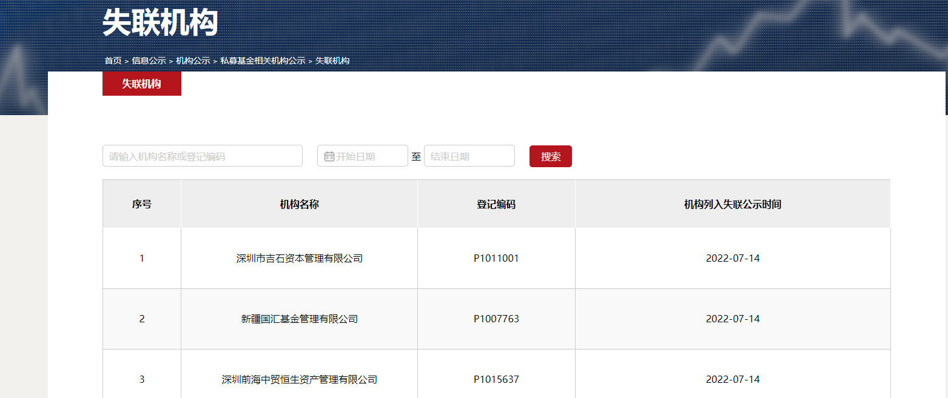
AMAC_POF_MISSING
失联经营机构信息表 | ID | VARCHAR(32) | 机构ID
 | ORG_NM | VARCHAR(150) | 机构名称
 | REG_NO | VARCHAR(20) | 登记编号
 | MISSING_DATE | DATE | 机构列入失联公示时间

基金管理人详情表
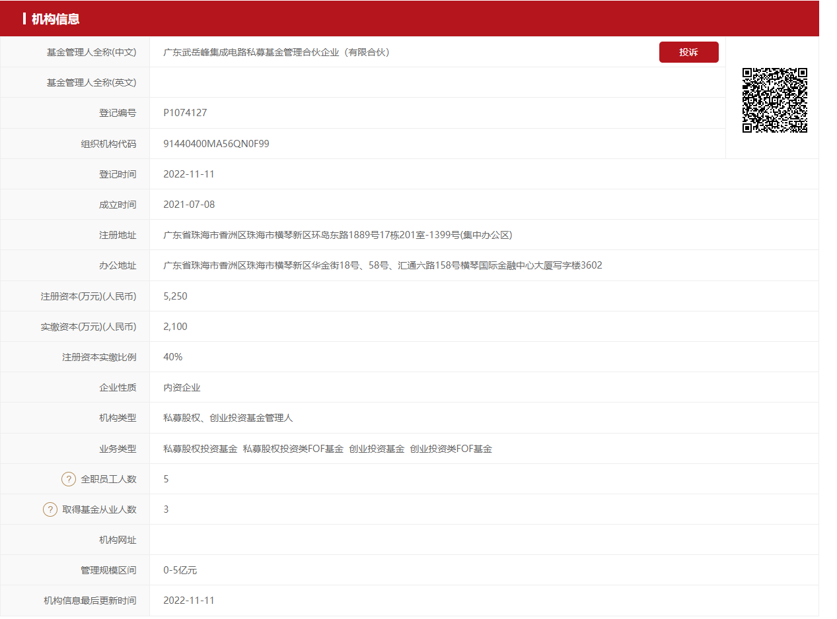
AMAC_FUND_ORG_INFO |  |  | 与公示表ID主键一致 | CREATE TABLE AMAC_FUND_ORG_INFO(
机构详细信息表 | ID | VARCHAR(32) | 表主键 | ID VARCHAR(32) COMMENT '表主键',
 | F_M_NM_CN | VARCHAR(150) | 基金管理人全称(中文) | F_M_NM_CN VARCHAR(150) COMMENT '基金管理人全称(中文)',
 | F_M_NM_EN | VARCHAR(150) | 基金管理人全称(英文) | F_M_NM_EN VARCHAR(150) COMMENT '基金管理人全称(英文)',
 | REG_NO | VARCHAR(20) | 登记编号 | REG_NO VARCHAR(20) COMMENT '登记编号',
 | ORG_CD | VARCHAR(50) | 组织机构代码 | ORG_CD VARCHAR(50) COMMENT '组织机构代码',
 | REG_DATE | DATE | 登记时间 | REG_DATE DATE COMMENT '登记时间',
 | EST_DATE | DATE | 成立时间 | EST_DATE DATE COMMENT '成立时间',
 | REG_ADR_DE | VARCHAR(500) | 注册地址 | REG_ADR_DE VARCHAR(500) COMMENT '注册地址',
 | OFF_ADR_DE | VARCHAR(500) | 办公地址 | OFF_ADR_DE VARCHAR(500) COMMENT '办公地址',
 | SC | DECIMAL | 注册资本(万元)(人民币) | SC DECIMAL COMMENT '注册资本(万元)(人民币)',
 | PIC | DECIMAL | 实缴资本(万元)(人民币) | PIC DECIMAL COMMENT '实缴资本(万元)(人民币)',
 | SP_RATE | VARCHAR(10) | 注册资本实缴比例 | SP_RATE VARCHAR(10) COMMENT '注册资本实缴比例',
 | COM_NAT | VARCHAR(50) | 企业性质 | COM_NAT VARCHAR(50) COMMENT '企业性质',
 | ORG_TYPE | VARCHAR(150) | 机构类型 | ORG_TYPE VARCHAR(150) COMMENT '机构类型',
 | BUSI_TYPE | VARCHAR(150) | 业务类型 | BUSI_TYPE VARCHAR(150) COMMENT '业务类型',
 | EMP_NUM | INTEGER | 全职员工人数 | EMP_NUM INTEGER COMMENT '全职员工人数',
 | HAS_FUN_NUM | INTEGER | 取得基金从业人数 | HAS_FUN_NUM INTEGER COMMENT '取得基金从业人数',
 | ORG_URL | VARCHAR(50) | 机构网址 | ORG_URL VARCHAR(50) COMMENT '机构网址',
 | MANA_SC_RAN | VARCHAR(50) | 管理规模区间 | MANA_SC_RAN VARCHAR(50) COMMENT '管理规模区间',
 | LAST_TIEM | DATE | 机构信息最后更新时间 | LAST_TIEM DATE COMMENT '机构信息最后更新时间',
 | IS_MEB | VARCHAR(10) | 是否为会员 0:否 1:是 | IS_MEB VARCHAR(10) COMMENT '是否为会员 0:否 1:是',
 | MEB_REP | VARCHAR(50) | 会员代表 | MEB_REP VARCHAR(50) COMMENT '会员代表',
 | MEB_TYPE | VARCHAR(50) | 当前会员类型 | MEB_TYPE VARCHAR(50) COMMENT '当前会员类型',
 | MEB_DATE | DATE | 入会时间 | MEB_DATE DATE COMMENT '入会时间',
 | LE_OP_STU | VARCHAR(50) | 法律意见书状态 | LE_OP_STU VARCHAR(50) COMMENT '法律意见书状态',
 | LAW_FM_NM | VARCHAR(150) | 律师事务所名称 | LAW_FM_NM VARCHAR(150) COMMENT '律师事务所名称',
 | LAW_NM | VARCHAR(100) | 律师姓名 | LAW_NM VARCHAR(100) COMMENT '律师姓名',
 | ACT_CTR_NM | VARCHAR(150) | 实际控制人姓名 / 名称 | ACT_CTR_NM VARCHAR(150) COMMENT '实际控制人姓名 / 名称',
 | OPNE_RATE | VARCHAR(10) | 私募基金信息披露备份系统投资者查询账号开立率 | OPNE_RATE VARCHAR(10) COMMENT '私募基金信息披露备份系统投资者查询账号开立率',
 | UNI_SOCIAL_CD | VARCHAR(50) | 统一社会信用代码 | UNI_SOCIAL_CD VARCHAR(50) COMMENT '统一社会信用代码',
 |  |  |  | PRIMARY KEY(ID)
 |  |  |  | );
 |  |  |  | ALTER TABLE AMAC_FUND_ORG_INFO COMMENT='机构详细信息表';

AMAC_FUND_MANA_INFO |  |  | 一个机构存在多个高管 | CREATE TABLE AMAC_FUND_MANA_INFO(
高管信息表 | ID | VARCHAR(32) | 表主键 | ID VARCHAR(32) COMMENT '表主键',
 | ORG_ID | VARCHAR(32) | 机构表主键 | ORG_ID VARCHAR(32) COMMENT '机构表主键',
 | POST | VARCHAR(100) | 职务 | POST VARCHAR(100) COMMENT '职务',
 | NAME | VARCHAR(50) | 姓名 | NAME VARCHAR(50) COMMENT '姓名',
 | HAS_OCR | VARCHAR(10) | 是否有基金从业资格 0:否 1:是 | HAS_OCR VARCHAR(10) COMMENT '是否有基金从业资格 0:否 1:是',
 | OCR_WAY | VARCHAR(50) | 资格获取方式 | OCR_WAY VARCHAR(50) COMMENT '资格获取方式',
 |  |  |  | PRIMARY KEY(ID)
 |  |  |  | );
 |  |  |  | ALTER TABLE AMAC_FUND_MANA_INFO COMMENT='高管信息表';

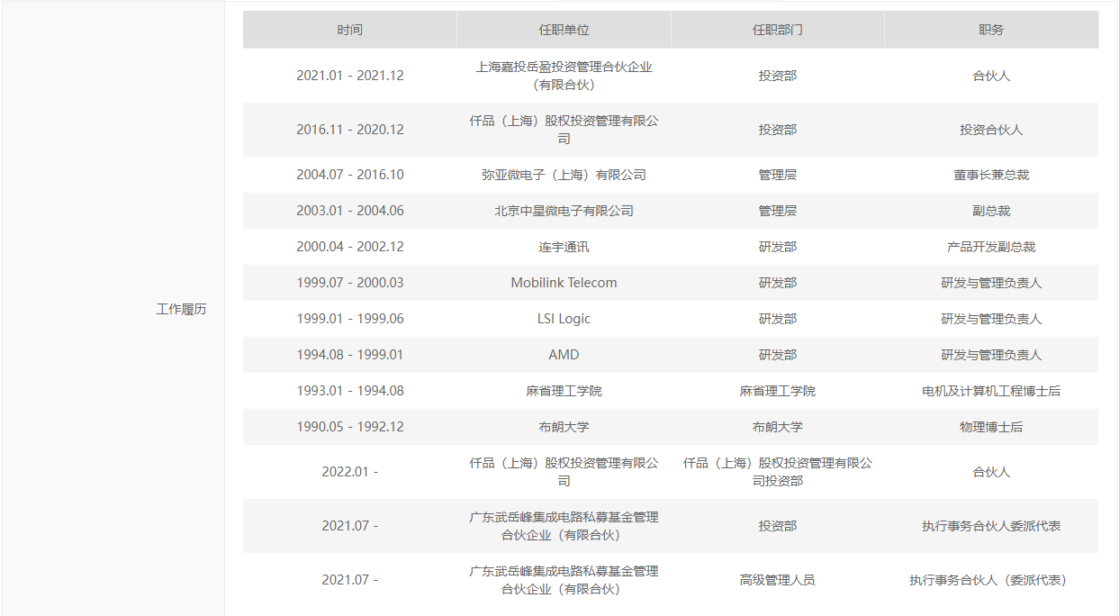
AMAC_MANA_WORK_EXP |  |  | 一个高管存在多个工作经历 | CREATE TABLE AMAC_MANA_WORK_EXP(
高管工作履历表 | ID | VARCHAR(32) | 表主键 | ID VARCHAR(32) COMMENT '表主键',
 | MANA_ID | VARCHAR(32) | 高管信息表主键 | MANA_ID VARCHAR(32) COMMENT '高管信息表主键',
 | WORK_DATE | VARCHAR(20) | 时间 | WORK_DATE VARCHAR(20) COMMENT '时间',
 | WORK_ORG | VARCHAR(150) | 任职单位 | WORK_ORG VARCHAR(150) COMMENT '任职单位',
 | WORK_DEPT | VARCHAR(150) | 任职部门 | WORK_DEPT VARCHAR(150) COMMENT '任职部门',
 | POST | VARCHAR(100) | 职务 | POST VARCHAR(100) COMMENT '职务',
 |  |  |  | PRIMARY KEY(ID)
 |  |  |  | );
 |  |  |  | ALTER TABLE AMAC_MANA_WORK_EXP COMMENT='高管工作履历表';

AMAC_ORG_SIN_TIP |  |  | 一个机构可能存在多个不诚信信息/多个提示信息 | CREATE TABLE AMAC_ORG_SIN_TIP(
机构诚信信息表 | ID | VARCHAR(32) | 表主键 | ID VARCHAR(32) COMMENT '表主键',
 | ORG_ID | VARCHAR(32) | 机构表主键 | ORG_ID VARCHAR(32) COMMENT '机构表主键',
 | ORG_TITL | VARCHAR(150) | 机构诚信信息关键信息 | ORG_TITL VARCHAR(150) COMMENT '机构诚信信息关键信息',
 | ORG_DEC | VARCHAR(2000) | 机构诚信信息详细信息 | ORG_DEC VARCHAR(2000) COMMENT '机构诚信信息详细信息',
 | TYPE | CHAR(1) | 0:机构诚信信息 1:机构提示信息 | TYPE CHAR(1) COMMENT '0:机构诚信信息 1:机构提示信息',
 |  |  |  | PRIMARY KEY(ID)
 |  |  |  | );
 |  |  |  | ALTER TABLE AMAC_ORG_SIN_TIP COMMENT='机构诚信信息表';

AMAC_RELA_INFO |  |  | 一个机构可能存在多个关联方 | CREATE TABLE AMAC_RELA_INFO(
关联方信息（仅包含关联私募基金管理人） | ID | VARCHAR(32) | 表主键 | ID VARCHAR(32) COMMENT '表主键',
 | ORG_ID | VARCHAR(32) | 机构表主键 | ORG_ID VARCHAR(32) COMMENT '机构表主键',
 | RELA_TYPE | VARCHAR(150) | 类型 | RELA_TYPE VARCHAR(150) COMMENT '类型',
 | RELA_NM | VARCHAR(150) | 名称 | RELA_NM VARCHAR(150) COMMENT '名称',
 | REG_NO | VARCHAR(20) | 登记编号 | REG_NO VARCHAR(20) COMMENT '登记编号',
 | ORG_CD | VARCHAR(50) | 组织机构代码 | ORG_CD VARCHAR(50) COMMENT '组织机构代码',
 |  |  |  | PRIMARY KEY(ID)
 |  |  |  | );
 |  |  |  | ALTER TABLE AMAC_RELA_INFO COMMENT='关联方信息（仅包含关联私募基金管理人）';

AMAC_BUYER_INFO |  |  | 一个机构可能存在多个出资人 | CREATE TABLE AMAC_BUYER_INFO(
出资人信息 | ID | VARCHAR(32) | 表主键 | ID VARCHAR(32) COMMENT '表主键',
 | ORG_ID | VARCHAR(32) | 机构表主键 | ORG_ID VARCHAR(32) COMMENT '机构表主键',
 | BUY_NM | VARCHAR(150) | 姓名/名称 | BUY_NM VARCHAR(150) COMMENT '姓名/名称',
 | BUY_RATE | VARCHAR(10) | 认缴比例 | BUY_RATE VARCHAR(10) COMMENT '认缴比例',
 |  |  |  | PRIMARY KEY(ID)
 |  |  |  | );
 |  |  |  | ALTER TABLE AMAC_BUYER_INFO COMMENT='出资人信息';
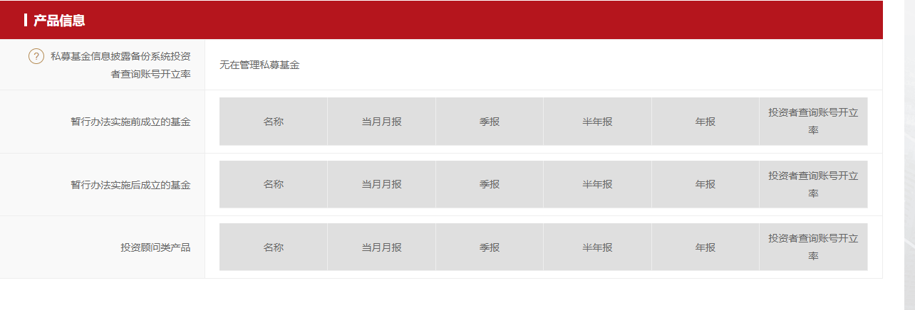
AMAC_PROD_INFO |  |  | 一个机构可能存在多个产品 | CREATE TABLE AMAC_PROD_INFO(
产品信息 | ID | VARCHAR(32) | 表主键 | ID VARCHAR(32) COMMENT '表主键',
 | ORG_ID | VARCHAR(32) | 机构表主键 | ORG_ID VARCHAR(32) COMMENT '机构表主键',
 | PROD_NM | VARCHAR(500) | 名称 | PROD_NM VARCHAR(500) COMMENT '名称',
 | MON_REPO | VARCHAR(100) | 当月月报 | MON_REPO VARCHAR(100) COMMENT '当月月报',
 | QUA_REPO | VARCHAR(100) | 季报 | QUA_REPO VARCHAR(100) COMMENT '季报',
 | SEM_REPO | VARCHAR(100) | 半年报 | SEM_REPO VARCHAR(100) COMMENT '半年报',
 | YEAR_REPO | VARCHAR(100) | 年报 | YEAR_REPO VARCHAR(100) COMMENT '年报',
 | OPEN_RATE | VARCHAR(10) | 投资者查询账号开立率 | OPEN_RATE VARCHAR(10) COMMENT '投资者查询账号开立率',
 | TYPE | CHAR(1) | 0:暂行办法实施前成立的基金 1:暂行办法实施后成立的基金 2:投资顾问类产品 | TYPE CHAR(1) COMMENT '0:暂行办法实施前成立的基金 1:暂行办法实施后成立的基金 2:投资顾问类产品 ',
 |  |  |  | PRIMARY KEY(ID)
 |  |  |  | );
 |  |  |  | ALTER TABLE AMAC_PROD_INFO COMMENT='产品信息';

